2021_09_data
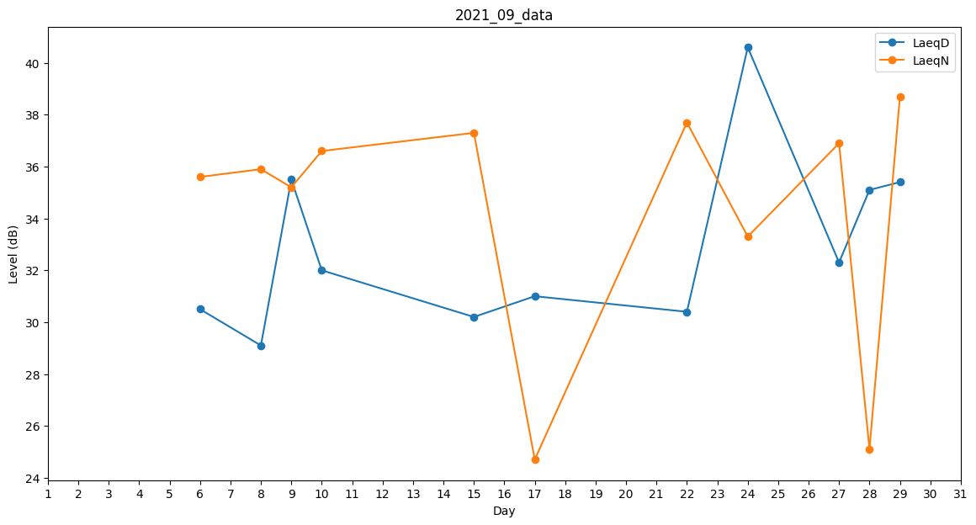
Day | LaeqD | LaeqN
1 | 33.5 | 0
2 | 30.4 | 0
3 | 0 | 0
4 | 26.4 | 0
5 | 0 | 28.9
6 | 30.5 | 35.6
7 | 0 | 31.1
8 | 29.1 | 35.9
9 | 35.5 | 35.2
10 | 32 | 36.6
11 | 32.4 | 0
12 | 0 | 26.9
13 | 0 | 0
14 | 0 | 0
15 | 30.2 | 37.3
16 | 0 | 26.9
17 | 31 | 24.7
18 | 0 | 0
19 | 0 | 26.9
20 | 0 | 0
21 | 0 | 0
22 | 30.4 | 37.7
23 | 0 | 0
24 | 40.6 | 33.3
25 | 0 | 0
26 | 27.6 | 0
27 | 32.3 | 36.9
28 | 35.1 | 25.1
29 | 35.4 | 38.7
30 | 0 | 0

